关系图
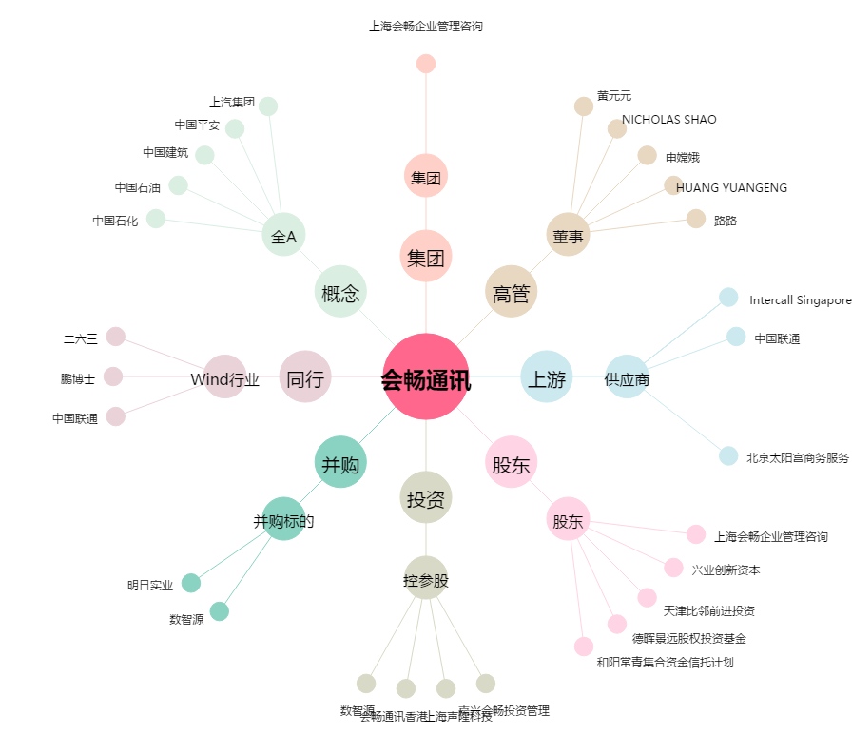
会畅通讯[300578.SZ] - 关系概览图

